Hoja1
Fichas Técnicas Caltory

Especificaciones de Software

 | Nombre |  | Windows 10 Home
 | Clasificación |  | Software De Gestion
 | Datos del Desarrollador |  | Microsoft Windows
 | Funciones |  | permitira administar los recursos del sistema operativo del computador para manejar los programas y aplicaciones
 | Descripción |  | Usaremos para gestionar el inventario de entradas y insumos
 | Tamaño |  | 2.89KB
 | Versión |  | Windows 10
 | Página del Fabricante |  | Caltor.www.com
 | Datos de instalación |  | Ejecutar Instalacion, Comprado con licencia Office

Especificaciones de Hardware

Nombre |  | Placa Base |  | Imagen | Nombre | Laptop Lenovo IdeaPad 14IGL05 platinum gray 14" | Imagen
Modelo |  | BIOS V2.05 |  | 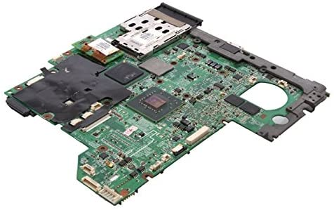 | Modelo alfanumérico | 81WH000PLM | 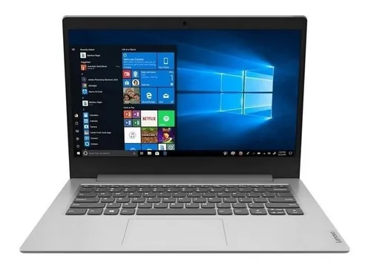
Clasificación |  | Hardware principal |  |  | Clasificación | Hardware principal
Descripción |  | necesaria a los ordenadores para el buen funcionamiento |  |  | Descripción | Tiene una pantalla LED de 14" y 1366x768 px de resolución, Con su procesador Intel Celeron de 2 núcleos, cuenta con su tarjeta gráfica Intel HD Graphics 600
Fabricante |  | Lenovo Seasonic |  |  | Fabricante | Lenovo
Tamaño |  | 150mm de ancho y 86mm |  |  | Peso y dimensiones | Peso: 1.4 kg Ancho: 327.1 mm Profundidad:235 mm Altura:17.9 mm
Relevancia |  | Es el componente del portatil de circuito impreso a la que se conectan los componentes que constituyen la computadora. |  |  | Velocidad de la memoria RAM | 2400 MHz
Precio |  | $170.000 |  |  | Precio | 880,840
 |  |  |  |  | Batería | Polímero de litio
Nombre |  | Procesador |  | Imagen | Duración de la batería | 10 Horas
Modelo |  | Intel Core i5 (32/0M) |  |  | Puertos de video | HDMI
Clasificación |  | Hardware principal |  |  | Puertos USB | USB-A 3.2
Descripción |  | Es el cerebro del sistema, justamente procesa todo lo que ocurre en la PC y ejecuta todas las acciones que existen. |  |  | Tipo de resolución de video de la cámara web | HD 1080p
Fabricante |  | Intel Core i5 (32/0M) |  |  | Capacidad máxima soportada de la memoria RAM | Capacidad máxima soportada de la memoria RAM
Tamaño |  | 65nm a 45nm |  |  | Capacidad del SSD | 64 GB
Relevancia |  | son las CPU para desktops y laptops más populares del mercado |  |  | Tipo de memoria RAM | DDR4
Precio |  | $251.000

Nombre |  | Pantalla |  | Imagen
Resolución de la pantalla |  | 1366 px x 768 px |  | 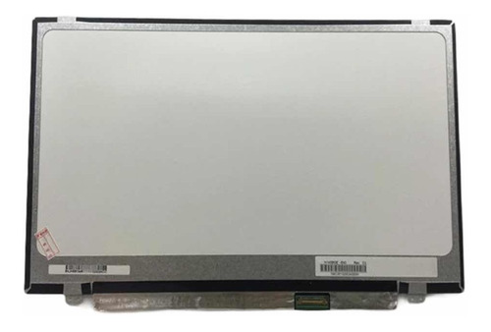
Tamaño de la pantalla |  | 14 "
Tipo de resolución de la pantalla |  | Son ampliamente utilizados para la retroiluminación de los paneles LCD de portátiles.
Fabricante |  | WD (Western Digital) y Seagate.
Tamaño |  | 3,5 pulgadas o 2,5 pulgadas
Relevancia |  | permite que portátiles que proporciona la energía para proporcionar una luz de fondo para el monitor, lo que permite al usuario ver lo que hay en la pantalla.
Precio |  | $99000

Nombre |  | Ram |  | Imagen
Modelo |  | RAM dinámica síncrona |  | 
Clasificación |  | Hardware principal
Descripción |  | Memoria principal de un dispositivo, esa donde se almacenan de forma temporal los datos de los programas
Fabricante |  | Lenovo Seasonic
Tamaño |  | 32 GB
Relevancia |  | El sistema operativo de ordenadores u otros dispositivos utiliza la memoria RAM para almacenar de forma temporal todos los programas y sus procesos de ejecución
Precio |  | $173.250

Especificaciones de SGBD

Nombre del SGBD |  | MySQL |  | Logo
Clasificación |  | Libre |  | 
Versión |  | MySQL 8.0.29
Características |  | Arquitectura Cliente y Servidor: clientes y servidores se comunican entre sí de manera diferenciada para un mejor rendimiento.
 |  | Compatibilidad con SQL
 |  | Vistas: se ofrece compatibilidad para poder configurar vistas personalizadas del mismo modo que podemos hacerlo en otras bases de datos SQL.
 |  | Procedimientos almacenados: MySQL posee la característica de no procesar las tablas directamente sino que a través de procedimientos almacenados es posible incrementar la eficacia de nuestra implementación.
 |  | Transacciones: Una transacción representa la actuación de diversas operaciones en la base de datos como un dispositivo. El sistema de base de registros avala que todos los procedimientos se establezcan correctamente o ninguna de ellas. En caso por ejemplo de una falla de energía, cuando el monitor falla u ocurre algún otro inconveniente, el sistema opta por preservar la integridad de la base de datos resguardando la información.
Fecha de lanzamiento |  | 1995
Fabricante |  | Oracle
Ventajas |  | Al estar basado en código abierto permite a pequeñas empresas y desarrolladores disponer de una solución fiable y estandarizada para sus aplicaciones. Por ejemplo nuestro caso, si se cuenta con un listado de clientes, y un inventario de productos, MySQL ayuda a gestionarlo todo debida y ordenadamente.

